COTIZACION
Medellin, 13 de Octubre de 2015

SEÑORES
PRO DIAGNOSTICO |  |  | CTZ 1721
Ciudad

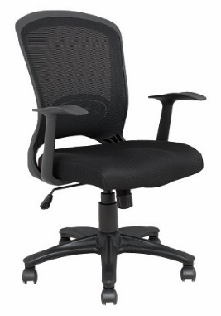
Cordial saludo

Atendiendo a su solicitud, tenemos el gusto de presentar a consideraciòn de ustedes
la siguiente cotización; la cual, dadas sus características, deseamos sean de su interes

REF | DESCRIPCION | CANT | V/UNT | V/TOTAL
SILLA MEGA CON BRAZO FIJO
ASIENTO: | Tapizado en tela negra | 1 | 312,736 | 312,736
ESPALDAR: | Espaldar en malla elástica negra y marco externo en PP.
MECANISMO: | Basculante
 | Graduación de altura neumática
 | Base en nylon 5 aspas de Ø600mm. Rodachinas de doble rueda de Ø50mm.
BRAZOS: | Fijos POP- TODA NEGRA-DISPONIBLE PARA ENTREGAR EL LUNES

VALORES UNITARIOS MAS IVA

CONDICIONES COMERCIALES

FORMA DE PAGO: 60 DIAS FECHA DE FACTURA
TIEMPO DE ENTREGA: 20 DIAS HABILES A PARTIR DE ORDEN DE COMPRA Y CONFIRMACION DE ACABADOS
INSTALACION: 10 DIAS CALENDARIO
GARANTIA: PUESTOS DE TRABAJO 10 AÑOS BAJO CONDICIONES NORMALES DE USO
VALIDEZ DE LA OFERTA: 30 DIAS CALENDARIO
LA OFERTA INCLUYE, INSTALACION Y TRANSPORTE

Atentamente,

MARIA JUDITH GONZALEZ
COORDINADORA DE PROYECTOS
Email: mj.gonzalez@jepmobiliari.com
cel: 3187485917
PBX:054-3114610

